상품제안서
애니존 100W 초고속충전 핑크 오로라패브릭 LCD 케이블 CTC | 상품코드: F29319

 |  |  |  |  |  |  | 02-412-0044 | www.easy1.co.kr
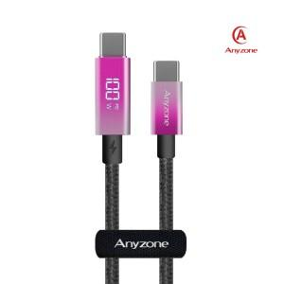

【상세/제작정보】 | 제품종류 : CTC1.2m, CTC 2m 인쇄가능사이즈 : C타입케이블(전력표시 뒤) 16x6mm 인쇄방법 : 실크인쇄, 레이저인쇄(무료) 기본수량 미만시 기본인쇄비용발생

【인쇄/포장옵션】 | 실크, 레이저 / 포장지포장

【공급단가】 | 수량 | 100~ | 300~ | 500~ | 1,000~ | 3,000~
*VAT별도 | 케이블 길이 1.2m | 5,900원 | 5,810원 | 5,670원 | 5,530원 | 5,430원
 | 케이블 길이 2m | 6,470원 | 6,370원 | 6,210원 | 6,060원 | 5,950원

【상품 URL】 | https://dev.easy1.co.kr:443/src/goods_detail.php?gdno=29319

